N content
Données Jessica Bertheloot
semaine | date | SumTemp | Manip | Variete | Fertilisation | Train | Brin | Phytomere | Masse limbes | Masse gaines | Masse entrenoeuds | Surface limbes | Surface gaines | Surface entrenoeuds | %N limbes | %N gaines | %N entrenoeuds | SLN limbes | SLN gaines | SLN entrenoeuds
9 | 2006-03-02 | 560.5 | DistribN | Soissons | N+ | 13 | BM | 0 |  | 0.1222 |  |  | 1048.3494685 |  |  | 4.5149959062 |  |  | 5.2628681209
9 | 2006-03-02 | 560.5 | DistribN | Soissons | N+ | 13 | BM | 1 | 0.02924 |  |  | 711.5686 |  |  | 3.4486828506 |  |  | 1.4171435692
9 | 2006-03-02 | 560.5 | DistribN | Soissons | N+ | 13 | BM | 2 | 0.04703 |  |  | 971.88424 |  |  | 3.8437093539 |  |  | 1.8599915862
9 | 2006-03-02 | 560.5 | DistribN | Soissons | N+ | 13 | BM | 3 | 0.064 |  |  | 1284.3417
9 | 2006-03-02 | 560.5 | DistribN | Soissons | N+ | 13 | BM | 4 | 0.0721 |  |  | 1413.0789 |  |  | 5.2033840646 |  |  | 2.6549401527
9 | 2006-03-02 | 560.5 | DistribN | Soissons | N+ | 15 | BM | 0 |  | 0.1335 |  |  | 1048.3494685 |  |  | 3.8042527968 |  |  | 4.8444508594
9 | 2006-03-02 | 560.5 | DistribN | Soissons | N+ | 15 | BM | 1 | 0.03949 |  |  | 886.3997 |  |  | 3.2939067465 |  |  | 1.4674686535
9 | 2006-03-02 | 560.5 | DistribN | Soissons | N+ | 15 | BM | 2 | 0.05913 |  |  | 1308.4568 |  |  | 4.0880429117 |  |  | 1.8474127489
9 | 2006-03-02 | 560.5 | DistribN | Soissons | N+ | 15 | BM | 3 | 0.07275 |  |  | 1424.84327
9 | 2006-03-02 | 560.5 | DistribN | Soissons | N+ | 15 | BM | 4 | 0.0692 |  |  | 1375.0717 |  |  | 5.4102365363 |  |  | 2.7226825213
9 | 2006-03-02 | 560.5 | DistribN | Soissons | N+ | 18 | BM | 0 |  | 0.1295 |  |  | 1048.3494685 |  |  | 4.228122278 |  |  | 5.2228941918
9 | 2006-03-02 | 560.5 | DistribN | Soissons | N+ | 18 | BM | 1 | 0.02817 |  |  | 707.21 |  |  | 3.5123305469 |  |  | 1.3990519295
9 | 2006-03-02 | 560.5 | DistribN | Soissons | N+ | 18 | BM | 2 | 0.04643 |  |  | 1180.74256 |  |  | 4.4818314972 |  |  | 1.7623777059
9 | 2006-03-02 | 560.5 | DistribN | Soissons | N+ | 18 | BM | 3 | 0.0626 |  |  | 1391.5812 |  |  | 5.2541094002 |  |  | 2.3635505313
9 | 2006-03-02 | 560.5 | DistribN | Soissons | N+ | 18 | BM | 4 | 0.0714 |  |  | 1523.9176 |  |  | 5.7779741075 |  |  | 2.7071499881

 |  |  |  |  |  |  |  | MS Shoot g | 1.04674
 |  |  |  |  |  |  |  | N Shoot % | 3.877366225

Devienne 1994

Blé 500°CJ après repiquage. |  |  | Cultivé en hydroponie avec différentes concentrations en NO3-
=> +/- 5 feuilles ligulées |  |  | Résultats ici pour NO3- max (plateau)

 | MS Shoot g | 0.4 |  | shoot/roots
 | MS Roots g | 0.18 |  | 2.2222222222
 | N Shoot % | 4
 | N Roots % | 3

Justes 1994 INN

Sortie hiver, plein tallage

 | MS Shoot | 1 | t/ha | 0.4 | g
 | N Shoot % | 4.4 |  | Proposé pour les faibles shoot DM

Mais Fig 8 montre avec autres donées que N% peut être de l'ordre de 5.2 % pour les fabiles DM

Lawlor 1988
Manip en chambre de culture, blé de printemps
valeurs pour les triangles pleins : Température fraiches et N+ à 250 °C J après semis

 | MS Shoot g | 0.05 | (peu précis)
 | MS Roots g | 0.04 |  | shoot/root | 1.25
 | N Shoot % | 5
 | N Roots % | 2.8

A 500 °Cj après semis

 | MS Shoot g | 0.8 | 16
 | MS Roots g | 0.25 | 6.25 | shoot/root | 3.2
 | N Shoot % | 3
 | N Roots % | 1.5

Wilhelm 2002 : %N par phytomère et par organe, pour tous les axes
Pas de gradient net pour les limbes matures à HS 5
Limbes non matures ont %N plus élevé. Mais je ne sais pas quel est leur stade de développement, ni les parties du limbes qui sont considérées.

Manip PostDoc Romain : dosage N précoce
Date | HS |  |  |  | Densité semis | Variete
2014-12-09 | 2.9 | 2 feuilles ligulees + 2 en croissance |  |  | 170 pl.m-2 | Soissons
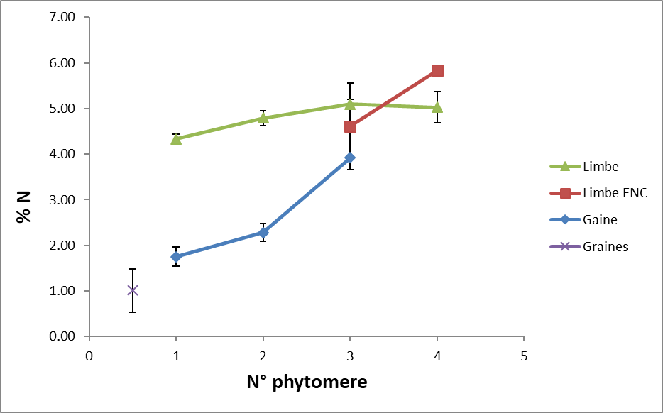
Étiquettes de lignes | Moyenne de N [%] | Écartype de N [%]
Gaine | 2.2870125 | 0.7309330445
0 | 2.2870125 | 0.7309330445
1 | 1.75 | 0.2095232684
2 | 2.281525 | 0.20010489541
3 | 3.92 | #DIV/0!
Graines | 1.009125 | 0.47786590431
0 | 1.009125 | 0.47786590431
0 | 1.009125 | 0.47786590431
Limbe | 4.8106111111 | 0.51639141549
ENC | 4.914775 | 0.98298377869
3 | 4.6097666667 | 0.94403663241
4 | 5.8298 | #DIV/0!
EXP | 4.78085 | 0.34847466247
1 | 4.334725 | 0.098384801502
2 | 4.790375 | 0.16446041824
3 | 5.095375 | 0.11109150508
4 | 5.025 | 0.34648232278

Roots | 1.1827218812 | 0.11366340366

shootroots
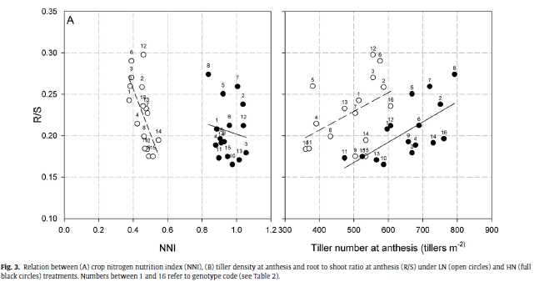
Allard 2012

R/S | 0.25 | 0.18 | 0.3
Shoot/roots | 4 | 5.5555555556 | 3.3333333333

Katterer 1993

 | I |  |  |  |  |  | IF |  |  |  |  | C |  |  |  |  |  | D
 | Sh | S | R | T | R/T | Shoot/roots | Sh | S | R | T | R/T | Sh | S | R | T | R/T | Shoot/roots | Sh | S | R | T | R/T
Biomass g.m-2
April | 27 | 8 | 32 | 67 | 0.48 | 0.84375 | 27 | 8 | 32 | 67 | 0.48 | 27 | 8 | 32 | 67 | 0.48 | 0.84375 | 27 | 8 | 32 | 67 | 0.48
May | 175 | 20 | 66 | 261 | 0.25 | 2.6515151515 | 149 | 20 | 75 | 244 | 0.31 | 186 | 20 | 65 | 271 | 0.24 | 2.8615384615 | - | 20 | 60 | - | -
June | 732 | 48 | 90 | 870 | 0.1 | 8.1333333333 | 636 | 48 | 104 | 788 | 0.13 | 670 | 48 | 83 | 801 | 0.1 | 8.0722891566 | 467 | 48 | 77 | 592 | 0.13
June | 1179 | 72 | 105 | 1356 | 0.08 | 11.228571429 | 1026 | 72 | 102 | 1200 | 0.09 | 899 | 72 | 92 | 1063 | 0.09 | 9.7717391304 | - | -
Aug | 1989 | 54 | 76 | 2119 | 0.04 | 26.171052632 |  |  |  |  |  | 1577 | 54 | 71 | 1702 | 0.04 | 22.211267606

Siddique 1990 |  | blé de printemps (?)

Variety | Days after sowing |  | DM in g/m2
 | 34 |  |  | 62 |  |  | 90 |  |  | Anthesis |  |  | 132
 | Root | Shoot | S/R | Root | Shoot | S/R | Root | Shoot | S/R | Root | Shoot | S/R | Root | Shoot
Purple Straw | 26.6 | 18.1 | 0.68045112782 | 117.9 | 78.2 | 0.66327396098 | 317.8 | 270.3 | 0.85053492763 | 397.2 | 622.4 | 1.5669687815 | - | -
Gamenya | 16.4 | 12.3 | 0.75 | 149 | 82.5 | 0.55369127517 | 338 | 353.2 | 1.0449704142 | 368.6 | 606.1 | 1.6443298969 | - | -
Kulin | 22.3 | 12.4 | 0.55605381166 | 74.7 | 68.8 | 0.92101740295 | 222.9 | 301 | 1.3503813369 | 280 | 509 | 1.8178571429 | 294.9 | 669.7
KCD0 | 26.9 | 14.8 | 0.55018587361 | 158.6 | 90.4 | 0.56998738966 | 257.7 | 360 | 1.3969732247 | 276 | 532.8 | 1.9304347826 | - | -
KCD1 | 16.6 | 8.5 | 0.51204819277 | 102.8 | 63.8 | 0.62062256809 | 245.8 | 292.2 | 1.1887713588 | 261.2 | 491.9 | 1.8832312404 | - | -
O'Connor | 29.4 | 18.5 | 0.62925170068 | 164.5 | 98.9 | 0.60121580547 | 245.8 | 367.3 | 1.4943043124 | 283.1 | 536.2 | 1.894030378 | - | -

